Task 1
Task 1: Çalışanları employees tablosundan seçin ve işe alınma tarihlerine (hire_date) göre azalan sırada sıralayın. Çalışan numarası (employee_no), ad (first_name), soyad (last_name) ve işe alınma tarihini (hire_date) seçin.

SQL sorgusu (kodu sağdaki beyaz kutuya yapıştırın) | SELECT employee_no 'Çalışan Numarası', first_name AS Ad, last_name AS Soyad, hire_date AS 'İşe Alınma Tarihi' FROM employees ORDER BY hire_date DESC;
Screenshot (sağdaki beyaz kutuya yapıştırın) | 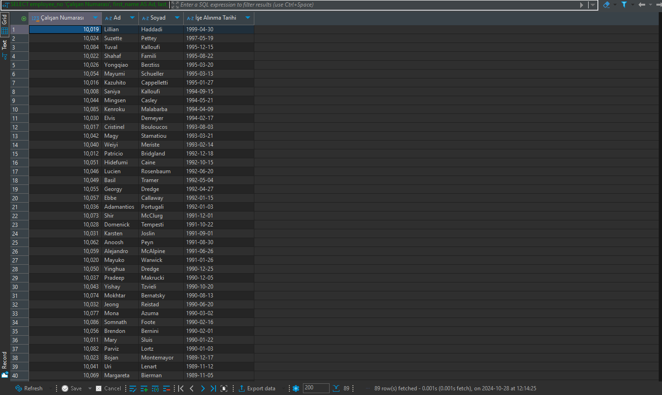

Task 2
Task 2: 1960 yılı ve sonrasında doğmuş olan çalışanları employees tablosundan seçin. Ad (first_name), soyad (last_name) ve doğum tarihini (birth_date) seçin.

SQL sorgusu (kodu sağdaki beyaz kutuya yapıştırın) | SELECT first_name AS Ad, last_name AS Soyad, birth_date AS 'Doğum Tarihi' FROM employees WHERE birth_date >= '1960-01-01';
Screenshot (kodu sağdaki beyaz kutuya yapıştırın) | 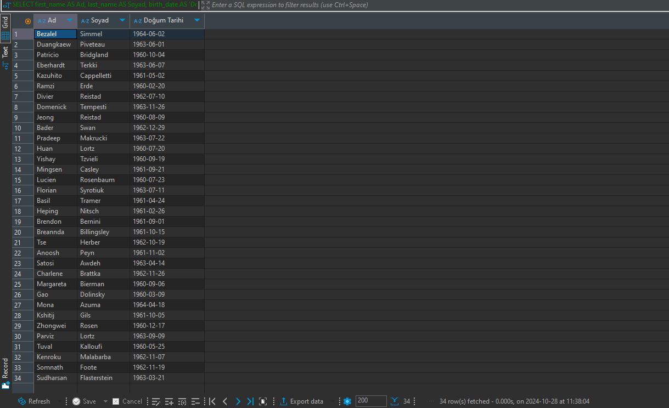

Task 3
Task 3: Adı "Ma" ile başlayan çalışanları employees tablosundan seçin. Ad (first_name), soyad (last_name) ve doğum tarihini (birth_date) seçin.

SQL sorgusu (kodu sağdaki beyaz kutuya yapıştırın) | SELECT first_name AS Ad, last_name AS Soyad, birth_date AS 'Doğum Tarihi' FROM employees WHERE first_name LIKE 'Ma%';
Screenshot (kodu sağdaki beyaz kutuya yapıştırın) | 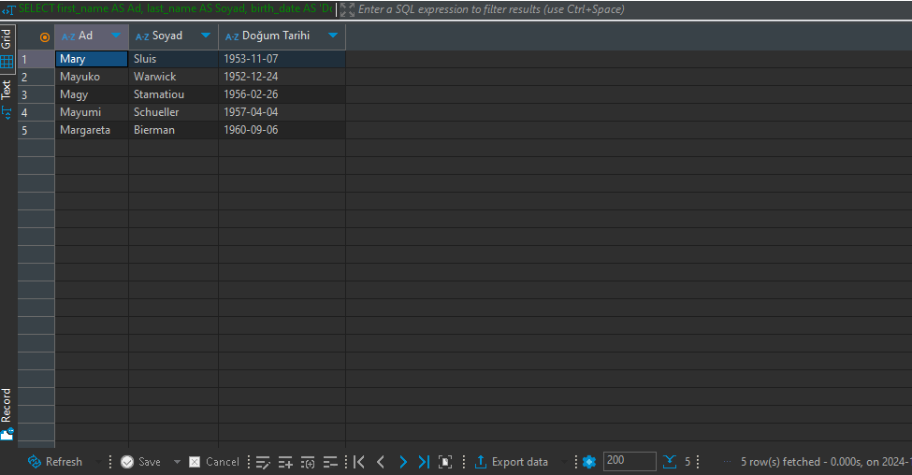

Task 4
Task 4: Kyiv, Lviv ve Dnipro'da yaşayan çalışanların ID'lerini employeeTerritories tablosundan seçin. Çalışan numarası (employee_no) ve şehir (city) seçin.

SQL sorgusu (kodu sağdaki beyaz kutuya yapıştırın) | SELECT employee_no AS 'Çalışan Numarası', city AS Şehir FROM employeeTerritories WHERE city IN ('Kyiv', 'Lviv', 'Dnipro');
Screenshot (kodu sağdaki beyaz kutuya yapıştırın) | 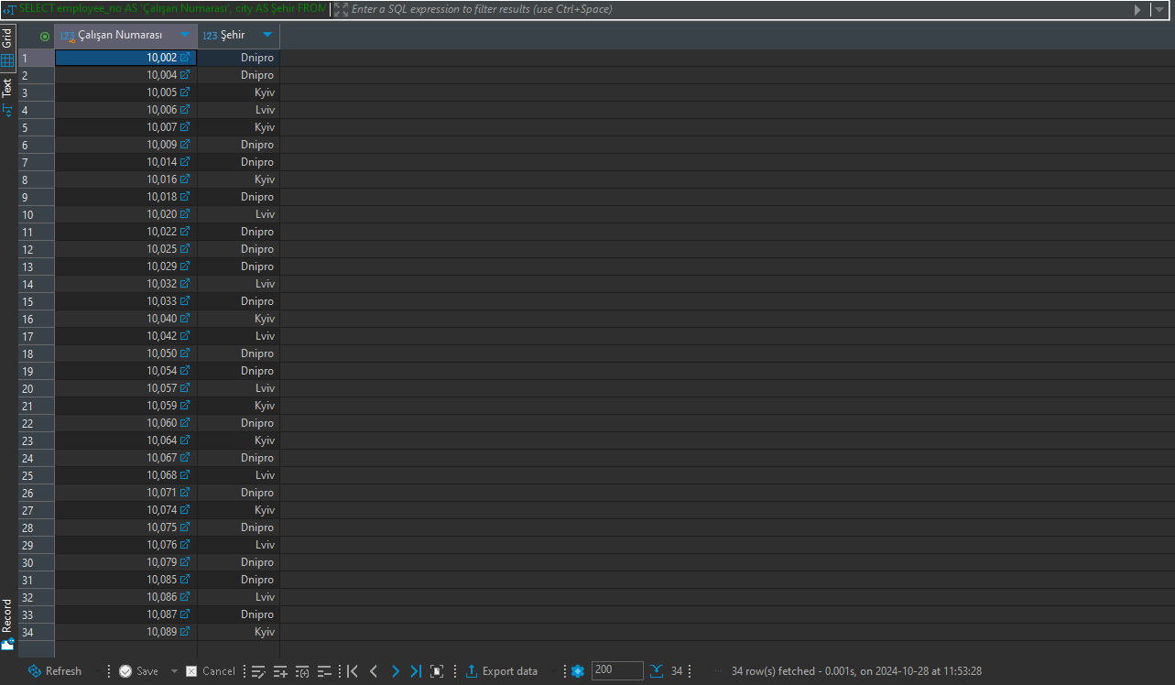

Task 5
Task 5: titles tablosundan "Engineer" pozisyonunu (title) işgal eden çalışanların sayısını hesaplayın. Sonuç sütununa "total engineers" adını verin.

SQL sorgusu (kodu sağdaki beyaz kutuya yapıştırın) | SELECT COUNT(title) 'Total Engineers' FROM titles WHERE title = 'Engineer';
Screenshot (kodu sağdaki beyaz kutuya yapıştırın) | 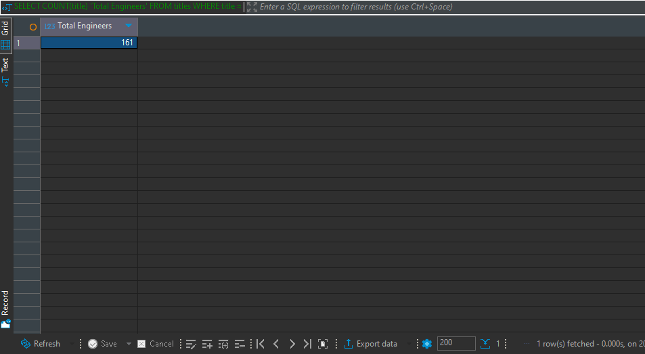

Task 6
Task 6: employeeTerritories tablosundan her şehir için çalışan sayısını görüntüleyin. Sadece 10'dan fazla çalışanı olan şehirleri dahil edin. Çalışan sayısını ve şehir adını görüntüleyin.

SQL sorgusu (kodu sağdaki beyaz kutuya yapıştırın) | SELECT city AS Şehir , COUNT(city) AS 'Çalışan Sayısı' FROM employeeTerritories GROUP BY city HAVING COUNT(*) > 10;
Screenshot (kodu sağdaki beyaz kutuya yapıştırın) | 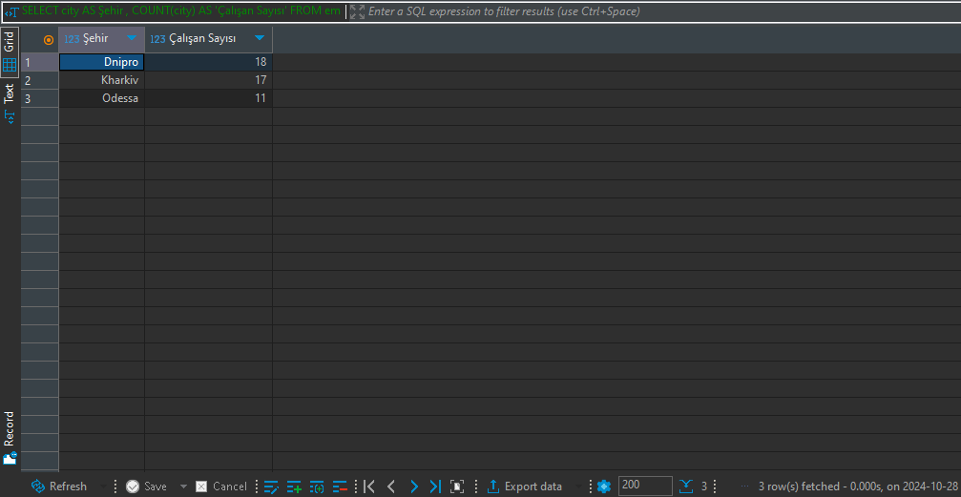

Task 7
Task 7: Çalışanların adını ve soyadını, şirketteki pozisyonları ile birlikte seçin. employees ve titles tablolarını kullanarak ad (first_name), soyad (last_name) ve pozisyonu (title) görüntüleyin.

SQL sorgusu (kodu sağdaki beyaz kutuya yapıştırın) | SELECT first_name AS Ad, last_name AS Soyad, title AS Pozisyon FROM employees e JOIN titles t on e.employee_no = t.employee_no;
Screenshot (kodu sağdaki beyaz kutuya yapıştırın) | 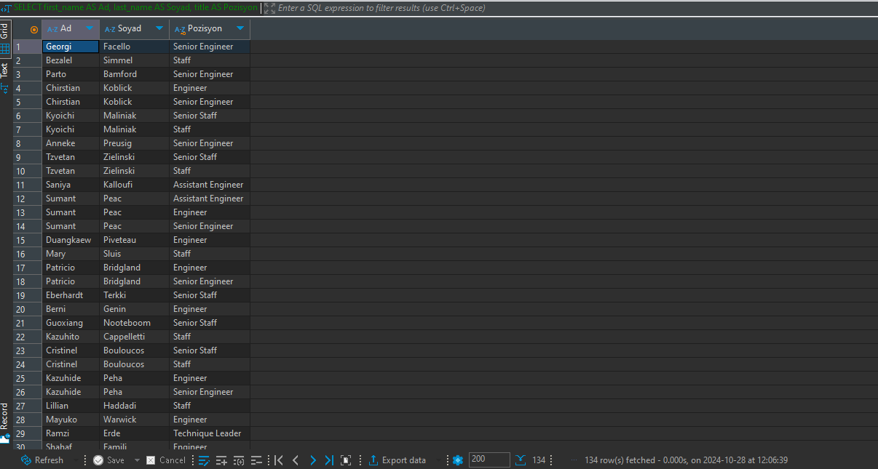

Task 8
Task 8: Maaşı 50000 ile 60000 arasında olan çalışanların adını ve soyadını seçin. employees ve salaries tablolarını kullanarak ad (first_name), soyad (last_name) ve maaşı (salary) seçin.

SQL sorgusu (kodu sağdaki beyaz kutuya yapıştırın) | SELECT first_name AS Ad, last_name AS Soyad, salary AS Maaş FROM employees e JOIN salaries s on e.employee_no = s.employee_no WHERE salary BETWEEN 50000 AND 60000;
Screenshot (kodu sağdaki beyaz kutuya yapıştırın) | 